Matriz
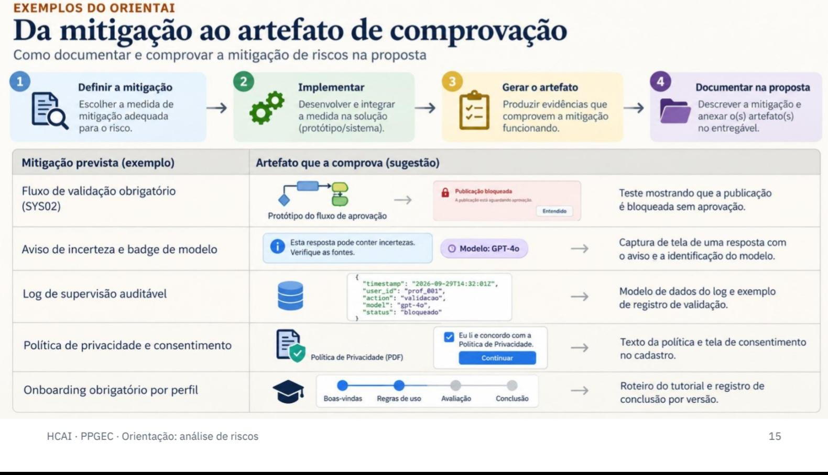
Matriz de Riscos
Relação de cada medida aos riscos e requisitos correspondentes, indicando entregável, evidência, status e responsavel

ID Risco | ID Requisito | Tipo de Requisito | Entregável | Evidência | Status | Responsável
T01 | SYS05 / PROF15 | Funcional | Gateway de LLM com arquitetura desacoplada e suporte a múltiplos provedores, incluindo Ollama | `tests/integration/test_llm_gateway.py` | A definir | Responsável Técnico
T01 | SYS05 | Funcional | Mecanismo de fallback entre provedor principal, alternativo e modelo local | `tests/integration/test_llm_failover.py` | A definir | Responsável Técnico
T01 | SYS05 | Processo | Plano de contingência para substituição de provedor e continuidade do serviço | `docs/governanca/contingencia-llm.md` | A definir | Administração Institucional
T02 | ALU05 / PROF04 / SYS10 | Funcional | Pipeline de resposta fundamentada em documentos carregados pelo usuário, com aviso obrigatório de incerteza | `tests/e2e/test_rag_grounding.spec.*` | A definir | Responsável Técnico
T02 | ALU14 / SYS10 | Funcional | Restrição da geração de referências e citações não verificadas | `tests/security/test_no_fabricated_citations.*` | A definir | Responsável Técnico
T02 | ALU05 / SYS10 | Não Funcional | Suíte de avaliação de respostas com conjunto de referência conhecido e relatório de groundedness | `artifacts/evaluation/T02-groundedness-report.json` | A definir | Responsável Técnico
T03 | SYS09 / SYS04 | Funcional | Identificação persistente do provedor/modelo e distinção visual da autoria humana e da IA | `tests/e2e/test_ai_provenance.spec.*` | A definir | Responsável Técnico
T03 | ALU11 | Funcional | Exibição da justificativa ou critério utilizado em cada sugestão de escrita | `tests/e2e/test_suggestion_rationale.spec.*` | A definir | Especialista Educacional
T03 | SYS01 | Não Funcional | Registro auditável das interações contendo usuário, módulo, modelo, data e hora | `tests/audit/test_llm_audit_log.py` | A definir | Responsável Técnico
T04 | SYS05 / SYS06 | Funcional | Modo privacy-first com roteamento de dados classificados como sensíveis para LLM local | `tests/security/test_privacy_routing.*` | A definir | Responsável Técnico
T04 | SYS06 | Processo | Consentimento versionado para utilização de provedores externos de LLM | `docs/governanca/consentimento-llm.md` | A definir | Administração Institucional
T04 | SYS06 | Processo | Processo de homologação de provedores com avaliação de privacidade, retenção e finalidade | `docs/governanca/vendor-review-checklist.md` | A definir | Administração Institucional
T05 | SYS02 | Funcional | Gate obrigatório de aprovação do orientador antes da publicação de prontuários e feedbacks | `tests/e2e/test_approval_gate.spec.*` | A definir | Responsável Técnico
T05 | SYS03 / ALU09 | Funcional | Estado de pendência com marca d'água e bloqueio de publicação/visibilidade antes da validação | `tests/e2e/test_pending_visibility.spec.*` | A definir | Responsável Técnico
T05 | SYS02 / SYS01 | Não Funcional | Máquina de estados e trilha de auditoria das transições aprovar, rejeitar e reprocessar | `tests/integration/test_validation_state_machine.py` | A definir | Responsável Técnico
E01 | ALU01 / SYS10 | Processo | Onboarding obrigatório sobre integridade acadêmica, autoria e limites da IA | `tests/e2e/test_onboarding_block.spec.*` | A definir | Especialista Educacional
E01 | ALU11 / SYS04 | Processo | Material formativo sobre autoria, uso crítico da IA e interpretação dos marcadores do sistema | `docs/treinamento/uso-responsavel-ia.md` | A definir | Especialista Educacional
E01 | SYS10 | Processo | Guia de boas práticas de IA acadêmica permanentemente acessível e versionado | `docs/governanca/guia-boas-praticas.md` | A definir | Administração Institucional
E02 | PROF06 / SYS02 | Funcional | Fila de validação com edição, rejeição, reprocessamento e comentários do orientador | `tests/e2e/test_advisor_validation.spec.*` | A definir | Responsável Técnico
E02 | PROF06 / SYS02 | Funcional | Edição parcial e comparação entre proposta da IA e versão validada pelo orientador | `tests/e2e/test_partial_edit_diff.spec.*` | A definir | Responsável Técnico
E02 | PROF16 / SYS01 | Não Funcional | Registro da decisão docente com identidade, data/hora e versão do conteúdo validado | `artifacts/audit/E02-validation-log.json` | A definir | Responsável Técnico

